Оглавление
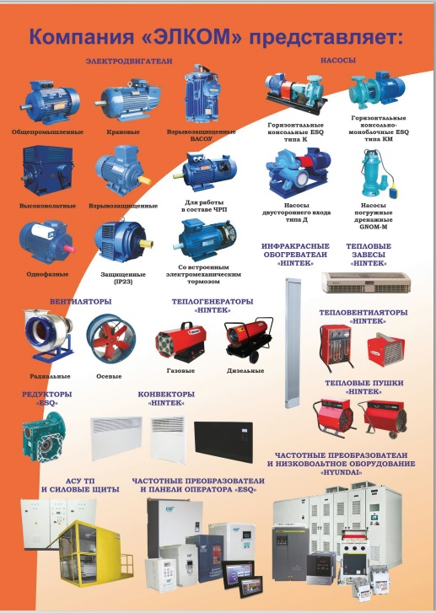
 |  | 02.02.2015 года
1 | Насосы ESQ К, КМ

2 | Насосы К,ЦВК

3 | Насосы КМ,ЦНЛ,ЛМ

4 | Насосы СМ

5 | Насосы ЭЦВ, БЦП, станции СУЗ, СУиЗ, HMS-control | Малыш | Датчик верхнего и нижнего уровня ДВНУ, датчик сухого хода

6 | Насосы GNOM-M, ГНОМ, ЦМФ, ЦМК, НПК | Станции управления ESQ CS, Поплавки

7 | Насосы Д,1Д

8 | Насосы ЦНС(г)

9 | Насосы НМШ,НШ,Ш,А13В

10 | Насосы ВК,ВКС,Кс,КсВ,ВВН,АВЗ

11 | Насосы 1АСВН,1АСЦЛ

12 | Насосы Г,БГ

13 | Химические насосы

14 | Насосы ХЦМ

15 | Насосы НД...Р

16 | Насосы ручные РК-2, Р08/30, РШ25-5, насосы АНС, С-569, ЦВЦ-Т

 | Дадаева Елена Менеджер отдела продаж Группы компаний "Элком" 630084 г.Новосибирск ул. Авиастроителей 39Б Тел/факс: +7 (383) 311-08-88 доб.2723 моб. +7 913 929 72 62 icq: 320995881 dadaeva@elcomspb.ru

